Bénin
 | Bénin - COURBE DE TAUX 30/07/2021

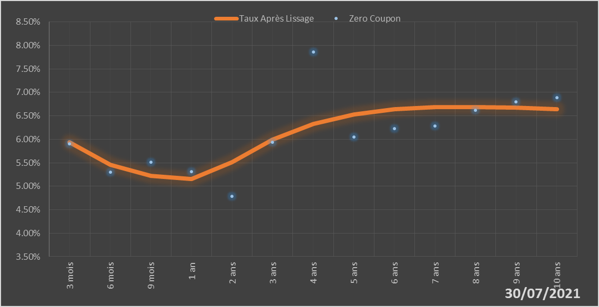
 |  | Maturité | Zero Coupon | Taux Après Lissage
 |  | 3 mois | 5.9044% | 5.9311%
 |  | 6 mois | 5.2947% | 5.4544%
 |  | 9 mois | 5.5153% | 5.2268%
 |  | 1 an | 5.3058% | 5.1568%
 |  | 2 ans | 4.7850% | 5.5083%
 |  | 3 ans | 5.9393% | 5.9938%
 |  | 4 ans | 7.8594% | 6.3322%
 |  | 5 ans | 6.0527% | 6.5326%
 |  | 6 ans | 6.2327% | 6.6381%
 |  | 7 ans | 6.2785% | 6.6827%
 |  | 8 ans | 6.6139% | 6.6895%
 |  | 9 ans | 6.7925% | 6.6733%
 |  | 10 ans | 6.8893% | 6.6435%

2021-07-30
oui

Bénin

Burkina
 | Burkina - COURBE DE TAUX 30/07/2021

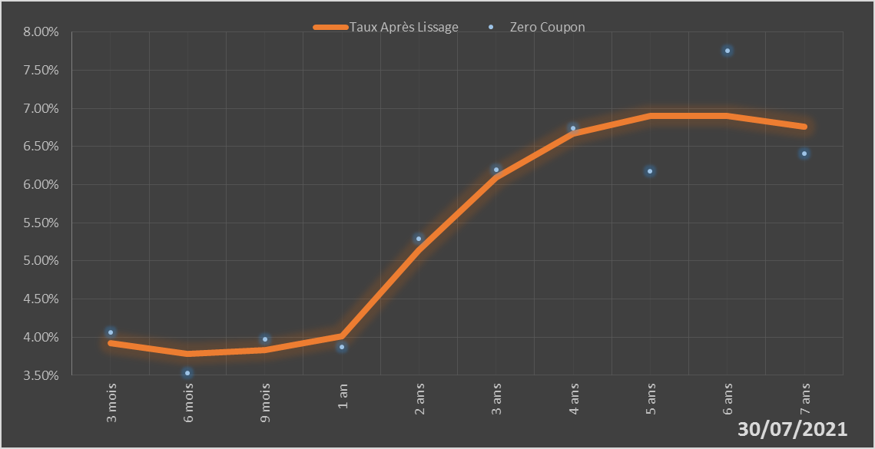
 |  | Maturité | Zero Coupon | Taux Après Lissage
 |  | 3 mois | 4.0661% | 3.9199%
 |  | 6 mois | 3.5326% | 3.7767%
 |  | 9 mois | 3.9700% | 3.8337%
 |  | 1 an | 3.8689% | 4.0140%
 |  | 2 ans | 5.2885% | 5.1363%
 |  | 3 ans | 6.1938% | 6.0992%
 |  | 4 ans | 6.7396% | 6.6659%
 |  | 5 ans | 6.1798% | 6.9005%
 |  | 6 ans | 7.7509% | 6.9041%
 |  | 7 ans | 6.4086% | 6.7598%

2021-07-30
oui

Burkina

Côte d'Ivoire
 | Côte d'Ivoire - COURBE DE TAUX 30/07/2021

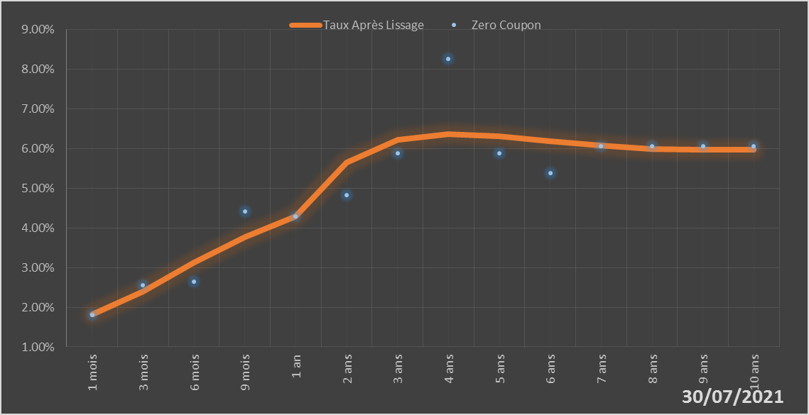
 |  | Maturité | Zero Coupon | Taux Après Lissage
 |  | 1 mois | 1.8002% | 1.8197%
 |  | 3 mois | 2.5590% | 2.3875%
 |  | 6 mois | 2.6480% | 3.1323%
 |  | 9 mois | 4.4151% | 3.7631%
 |  | 1 an | 4.2866% | 4.2942%
 |  | 2 ans | 4.8327% | 5.6562%
 |  | 3 ans | 5.8825% | 6.2193%
 |  | 4 ans | 8.2562% | 6.3629%
 |  | 5 ans | 5.8805% | 6.3119%
 |  | 6 ans | 5.3780% | 6.1946%
 |  | 7 ans | 6.0533% | 6.0792%
 |  | 8 ans | 6.0549% | 5.9982%
 |  | 9 ans | 6.0580% | 5.9634%
 |  | 10 ans | 6.0568% | 5.9751%

2021-07-30
oui

Cote d'ivoire

Guinée-Bissau
 | Guinée-Bissau - COURBE DE TAUX 30/07/2021

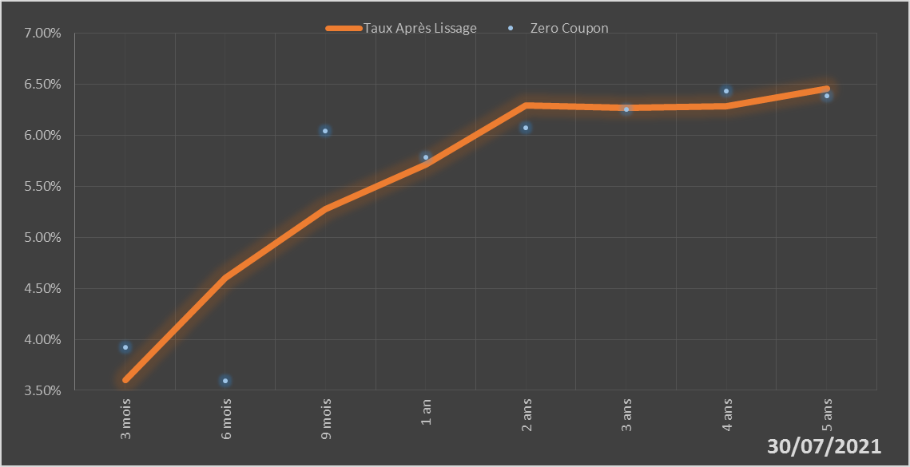
 |  | Maturité | Zero Coupon | Taux Après Lissage
 |  | 3 mois | 3.9244% | 3.6030%
 |  | 6 mois | 3.5950% | 4.6008%
 |  | 9 mois | 6.0403% | 5.2739%
 |  | 1 an | 5.7856% | 5.7156%
 |  | 2 ans | 6.0734% | 6.2907%
 |  | 3 ans | 6.2502% | 6.2676%
 |  | 4 ans | 6.4348% | 6.2826%
 |  | 5 ans | 6.3898% | 6.4579%

2021-07-30
oui

Guinée-Bissau

Mali
 | Mali - COURBE DE TAUX 30/07/2021

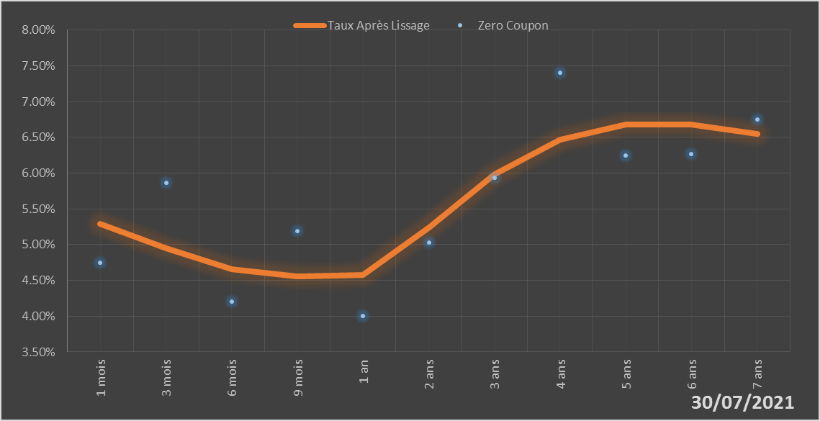
 |  | Maturité | Zero Coupon | Taux Après Lissage
 |  | 1 mois | 4.7439% | 5.2926%
 |  | 3 mois | 5.8617% | 4.9519%
 |  | 6 mois | 4.2058% | 4.6579%
 |  | 9 mois | 5.1855% | 4.5533%
 |  | 1 an | 4.0062% | 4.5778%
 |  | 2 ans | 5.0247% | 5.2393%
 |  | 3 ans | 5.9384% | 5.9853%
 |  | 4 ans | 7.4016% | 6.4691%
 |  | 5 ans | 6.2445% | 6.6794%
 |  | 6 ans | 6.2619% | 6.6821%
 |  | 7 ans | 6.7486% | 6.5456%

2021-07-30
oui

Mali

Niger
 | Niger - COURBE DE TAUX 30/07/2021

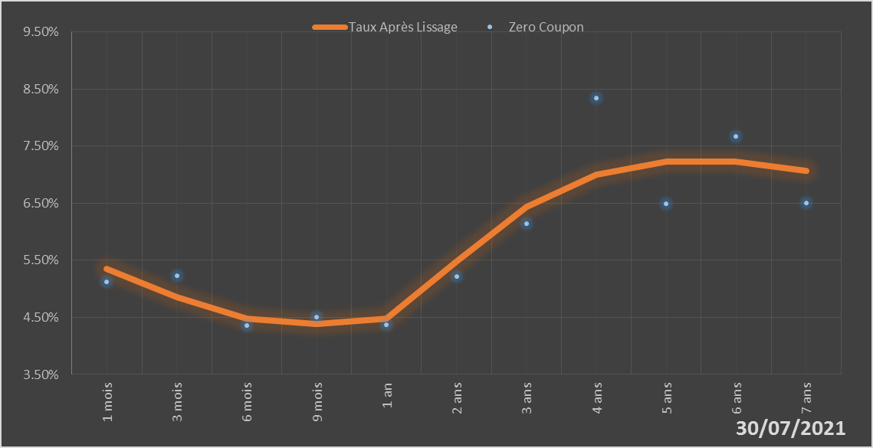
 |  | Maturité | Zero Coupon | Taux Après Lissage
 |  | 1 mois | 5.1220% | 5.3553%
 |  | 3 mois | 5.2328% | 4.8587%
 |  | 6 mois | 4.3562% | 4.4740%
 |  | 9 mois | 4.5079% | 4.3821%
 |  | 1 an | 4.3733% | 4.4723%
 |  | 2 ans | 5.2107% | 5.4861%
 |  | 3 ans | 6.1372% | 6.4432%
 |  | 4 ans | 8.3449% | 7.0072%
 |  | 5 ans | 6.4959% | 7.2328%
 |  | 6 ans | 7.6702% | 7.2232%
 |  | 7 ans | 6.5055% | 7.0634%

2021-07-30
oui

Niger

Sénégal
 | Sénégal - COURBE DE TAUX 30/07/2021

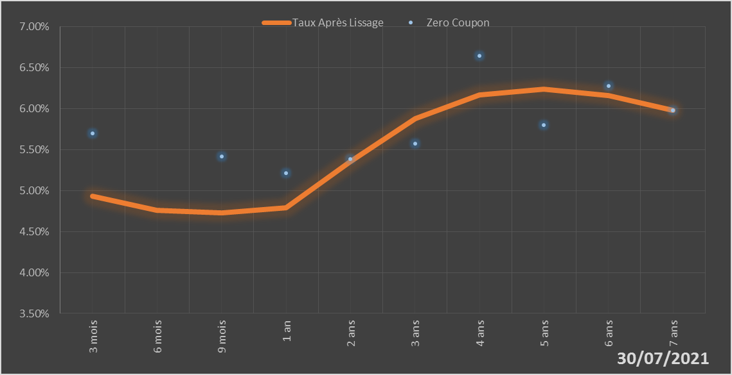
 |  | Maturité | Zero Coupon | Taux Après Lissage
 |  | 3 mois | 5.6964% | 4.9290%
 |  | 6 mois | 2.9768% | 4.7591%
 |  | 9 mois | 5.4186% | 4.7286%
 |  | 1 an | 5.2169% | 4.7872%
 |  | 2 ans | 5.3878% | 5.3534%
 |  | 3 ans | 5.5708% | 5.8796%
 |  | 4 ans | 6.6485% | 6.1672%
 |  | 5 ans | 5.8003% | 6.2397%
 |  | 6 ans | 6.2773% | 6.1582%
 |  | 7 ans | 5.9823% | 5.9775%

2021-07-30
oui

Sénégal

Togo
 | Togo - COURBE DE TAUX 30/07/2021

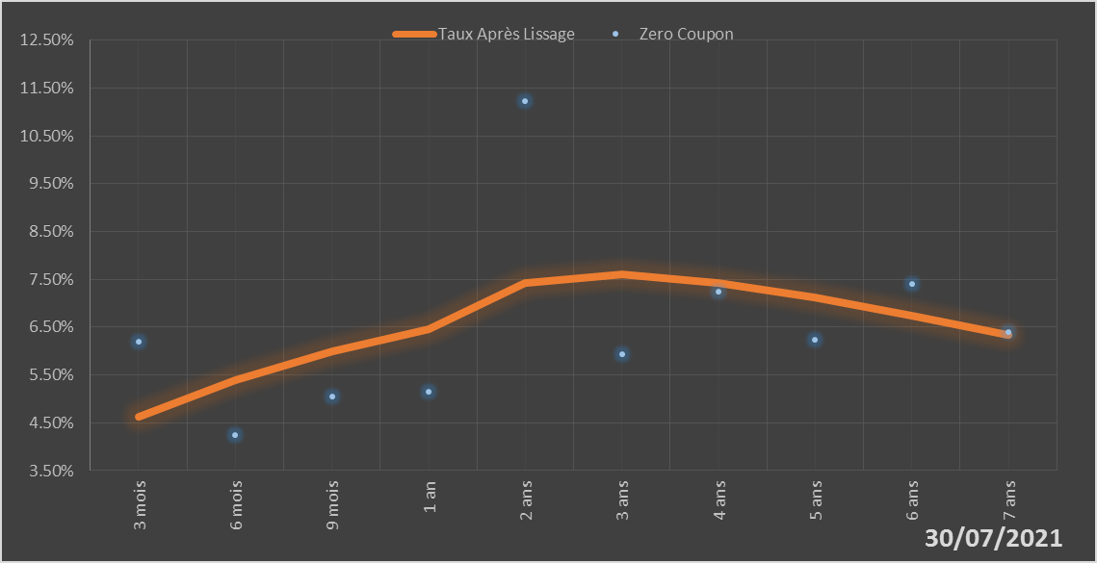
 |  | Maturité | Zero Coupon | Taux Après Lissage
 |  | 3 mois | 6.1973% | 4.6336%
 |  | 6 mois | 4.2365% | 5.3939%
 |  | 9 mois | 5.0522% | 5.9903%
 |  | 1 an | 5.1452% | 6.4542%
 |  | 2 ans | 11.2286% | 7.4194%
 |  | 3 ans | 5.9263% | 7.5965%
 |  | 4 ans | 7.2411% | 7.4288%
 |  | 5 ans | 6.2444% | 7.1120%
 |  | 6 ans | 7.4097% | 6.7360%
 |  | 7 ans | 6.4056% | 6.3437%

2021-07-30
oui

Togo

